Will-Can-Must診断
Will-Can-Must 診断シート

このシートは、「Will（やりたいこと）」「Can（できること）」「Must（求められていること）」の3つの視点から、 自分らしいキャリアを考えるためのフレームワークです。 今後どのような働き方・キャリアを目指したいのかを整理し、自分に合ったアクションプランを見つけることを目的としています。

使い方・記入手順
①【Will：やりたいこと】記入 純粋に「これがやりたい！」と感じることを自由に書き出しましょう。 ②【Can：できること】 自分が得意なことや、これまでの仕事・経験を振り返って強みを棚卸しします。 ③【Must：やるべきこと】 現実的に求められていること（会社・社会・家庭の期待など）を整理しましょう。 ④【重なりの整理】 3つの項目で重なる部分や共通点を見つけ、あなたに合ったキャリアの方向性を探ります。 ⑤【アクションプラン】 分析結果をもとに、今日から実行できる「小さな一歩」を書いてみましょう。

①【Will：やりたいこと】
質問 | 回答欄
どんな時に「やりがい」を感じる？
「これなら時間を忘れて集中できる！」ということは？
もし何でもできるとしたらどんな仕事をしたい？
どんな人や働き方に憧れる？
これからどんなことを学びたい？

②【Can：できること】
質問 | 回答欄
これまでの仕事で何を担当し、どんな役割を果たした？
その中で身につけたスキルや知識は？
周囲の人から「これ得意だよね」といわれることは？
性格的な強みは？

③【Must：やるべきこと】
質問 | 回答欄
今の仕事で期待されている役割や成果は？
顧客や同僚が抱えている課題は？
今後、あなたの部署や会社が力を入れていくことは？
「こうなったらもっと良くなるのに」と思うことは？

【重なりの整理】 3つの項目で重なる部分や共通点を見つけ、あなたに合ったキャリアの方向性を探ります。
質問 | 回答欄
Will × Can（やりたくて得意）
Can × Must（求められていて得意）
Will × Must（やりたくて求められている）
★3つの重なり（中心ゾーン）
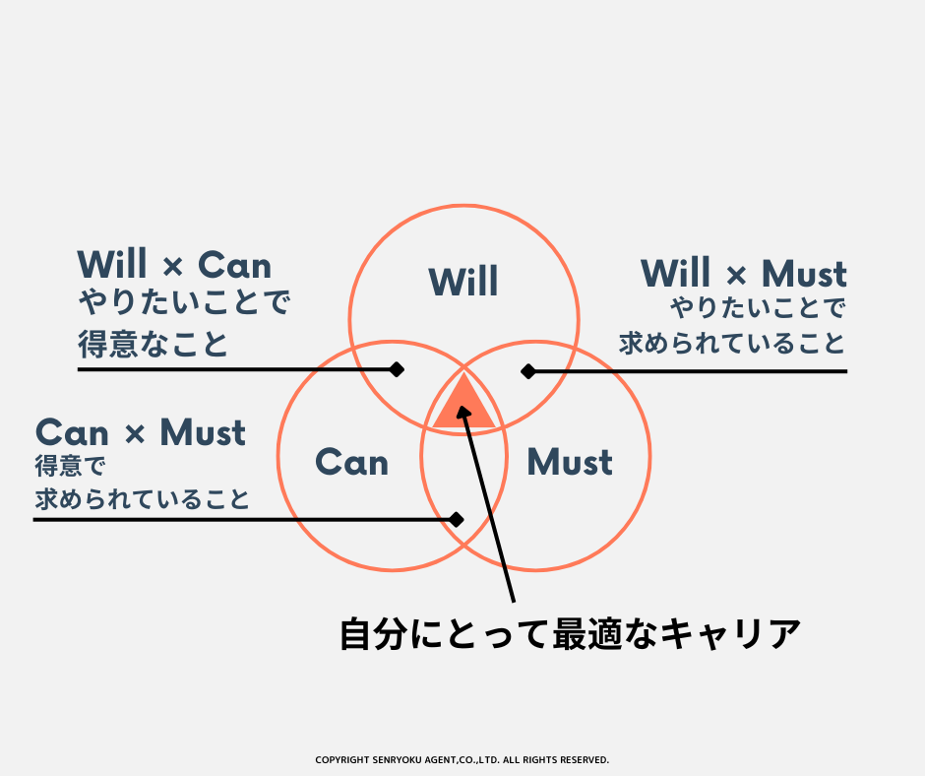
分析結果をもとに、今日から実行できる「小さな一歩」を書いてみましょう。

【アクションプラン】目標に近づくために、具体的な行動・期限も設定しておくと効果的です。
やりたいこと | 実行方法
例：社内異動を目指す | 例：上司に相談する

